初期画面表示
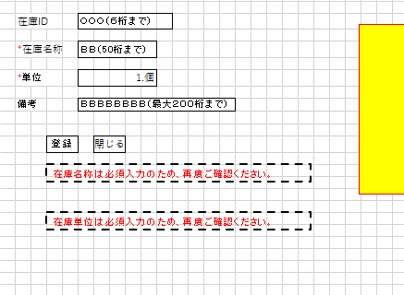
単体試験仕様書 |  | システムID | KS | 画面ID | KS001 | 作成者 | 白 | 更新者
 |  | システム名称 | 倉庫管理システム | 画面名 | 在庫情報登録 | 作成日 | 2022-10-24 | 更新日

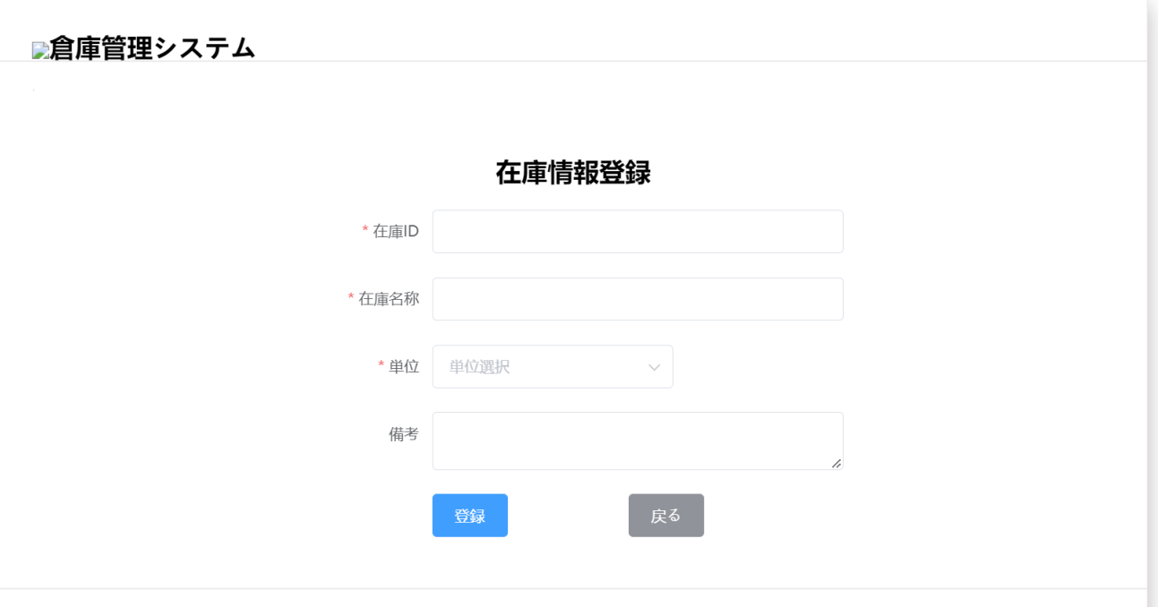
 | 初期画面

ケース
単体試験仕様書 |  |  | システムID | KS | 画面ID |  |  |  | KS001 |  |  |  |  | 作成者 |  |  | 更新者
 |  |  | システム名称 | 倉庫管理システム | 画面名 |  |  |  | 在庫情報登録 |  |  |  |  | 作成日 |  |  | 更新日

チェック内容
チェックポイント
 |  |  |  |  |  | 1 | 2 | 3 | 4 | 5 | 6 | 7 | 8 | 9 | 10 | 11
チェック条件 | 画面初期表示 |  |  |  |  | ○

 | 在庫ID
 | 未入力の場合 |  |  |  |  |  | ○ |  |  | ○ | ○ | ○
 | 入力の場合 |  |  |  |  |  |  | ○ | ○ |  |  |  | ○

 | 在庫名称
 | 未入力の場合 |  |  |  |  |  | ○ |  | ○ |  | ○ | ○
 | 入力の場合 |  |  |  |  |  |  | ○ |  | ○ |  |  | ○

 | 単位
 | 未入力の場合 |  |  |  |  |  | ○ |  | ○ | ○ |  | ○
 | 入力の場合 |  |  |  |  |  |  | ○ |  |  | ○ |  | ○

 | 備考
 |  | 未入力の場合 |  |  |  |  | ○ |  | ○ | ○ | ○ |  | ○
 |  | 入力の場合 |  |  |  |  |  | ○ |  |  |  | ○

 | 登録ボタンを押下する場合 |  |  |  |  |  | ○ | ○ | ○ | ○ | ○ | ○ | ○ | ○

 | 戻るボタンを押下する場合 |  |  |  |  |  |  |  |  |  |  |  |  |  | ○

確認内容 | 在庫IDに空白が表示されること。 |  |  |  |  | ○
 | 在庫名称に空白が表示されること。 |  |  |  |  | ○
 | 単位にフォーカスが表示されること。 |  |  |  |  | ○
 | 備考に空白が表示されること。 |  |  |  |  | ○

 | エラー「在庫IDを入力してください。」が表示されること。 |  |  |  |  |  | ○ |  |  | ○ | ○ | ○
 | エラー「在庫名称を入力してください。」が表示されること。 |  |  |  |  |  | ○ |  | ○ |  | ○ | ○
 | エラー「単位を選択してください。」が表示されること。 |  |  |  |  |  | ○ |  | ○ | ○ |  | ○
 | 入力内容を削除すること。
 | 入力内容をDBに保存すること。 |  |  |  |  |  |  |  |  |  |  |  |  | ○

 | 在庫情報一覧画面へ遷移すること。 |  |  |  |  |  |  |  |  |  |  |  |  | ○ | ○ | ○

実施結果
実施者
検証日
確認者
確認日

ケース (境界値)
単体試験仕様書 |  | システムID | KS | 画面ID |  |  |  | KS001 |  |  | 作成者 | 更新者
 |  | システム名称 | 倉庫管理システム | 画面名 |  |  |  | 在庫情報登録 |  |  | 作成日 | 更新日

チェック内容
チェックポイント
 |  |  |  |  | 1 | 2 | 3 | 4 | 5
チェック条件 | 入力された在庫IDの桁数
 | 5
 | 6 |  |  |  | ○
 | 7 |  |  |  |  | ○
 | 入力された在庫名称の桁数
 | 50 |  |  |  |  |  | ○
 | 51 |  |  |  |  |  |  | ○
 | 入力された備考の桁数
 | 200 |  |  |  |  |  |  |  | ○
 | 201 |  |  |  |  |  |  |  |  | ○
 | 登録ボタンを押下する場合

確認内容 | エラー「在庫IDを6桁まで入力してください。」が表示されること。 |  |  |  |  | ○
 | エラー「在庫IDを6桁まで入力してください。」が表示されないこと。 |  |  |  | ○
 | エラー「在庫名称を50桁まで入力してください。」が表示されること。 |  |  |  |  |  |  | ○
 | エラー「備考を200桁まで入力してください。」が表示されること。 |  |  |  |  |  |  |  |  | ○

実施結果
実施者
検証日
確認者
確認日

